Sheet1
codetemplate.xml引入
 | 选择window=>Preferences
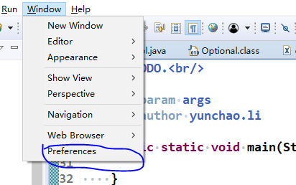

 | 选择 java=>codeStyle=>codetemplate=>import
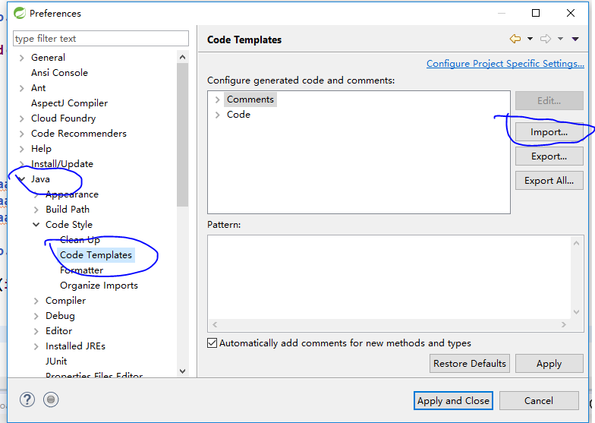

 | 引入后点击apply
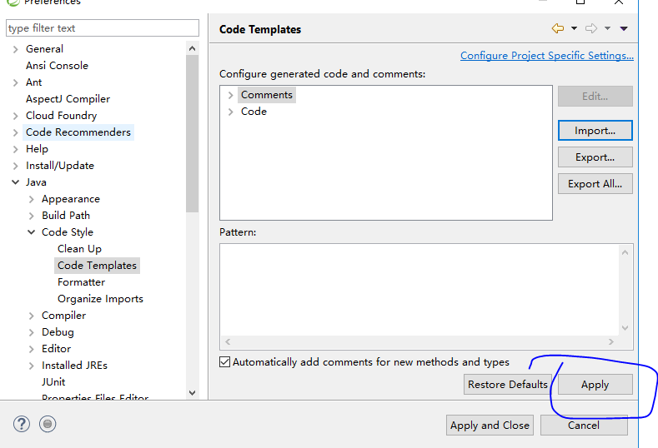

formatter.xml引入
 | 选择formatter=>import
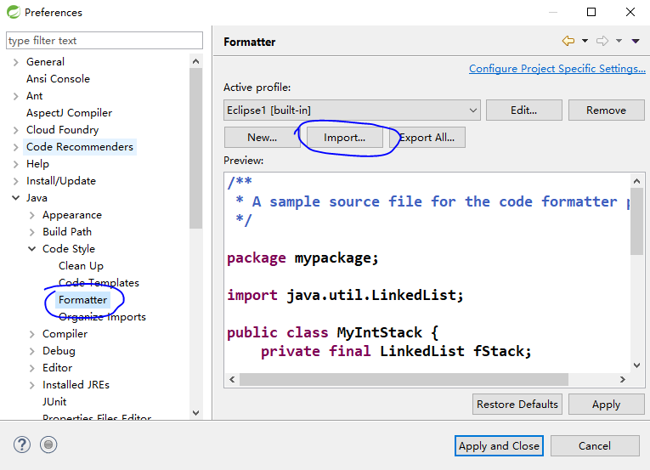

 | 进行下命名，点击ok
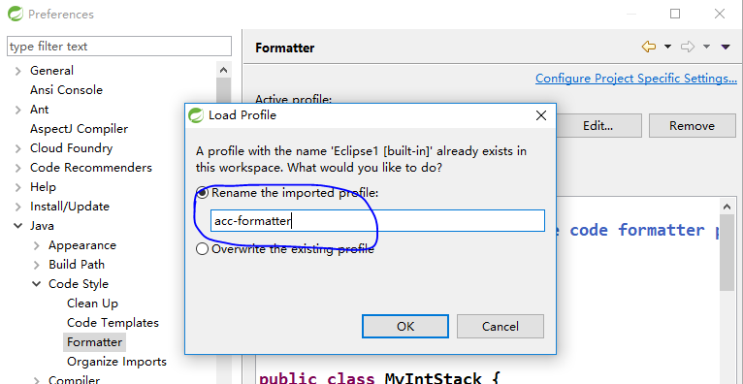

 | 点击apply and close
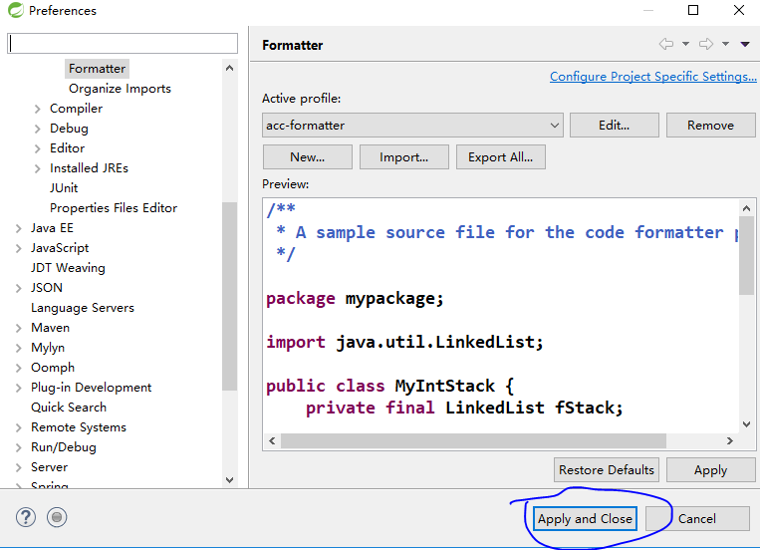

应用（codetemplate）
 | 当我们新建class,interface等，会默认生成规范注释，以确保这个项目的规范一致
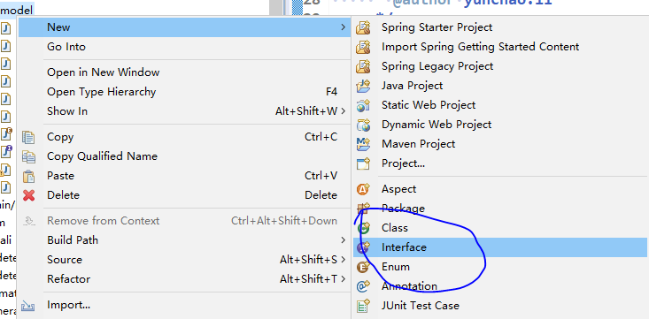

 | 默认生成注释
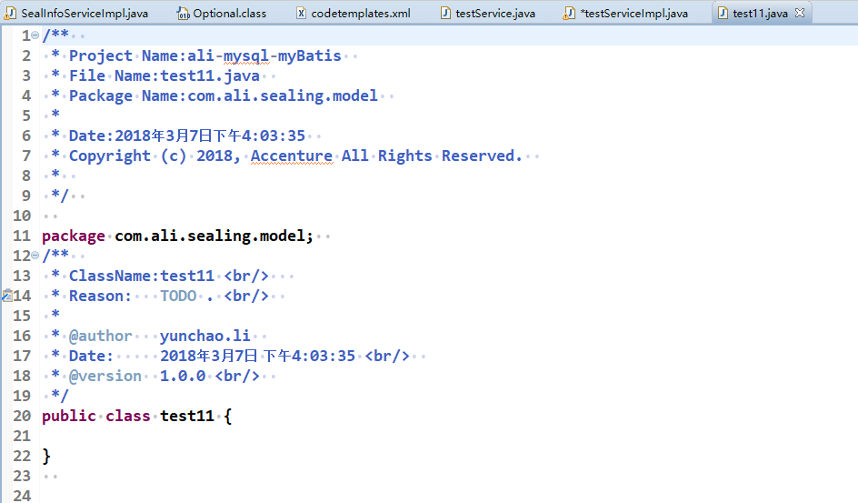

 | 编写方法或变量时，选中方法名（或者成员变量名），alt+shift+J可以快速生成注释
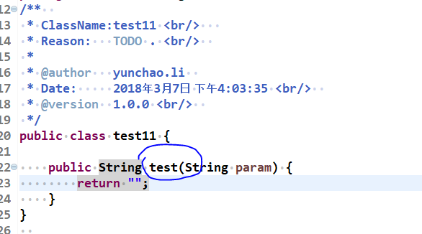

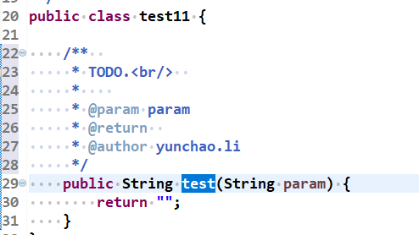

 |  | =>

 | 我们只需要编辑需要的部分即可

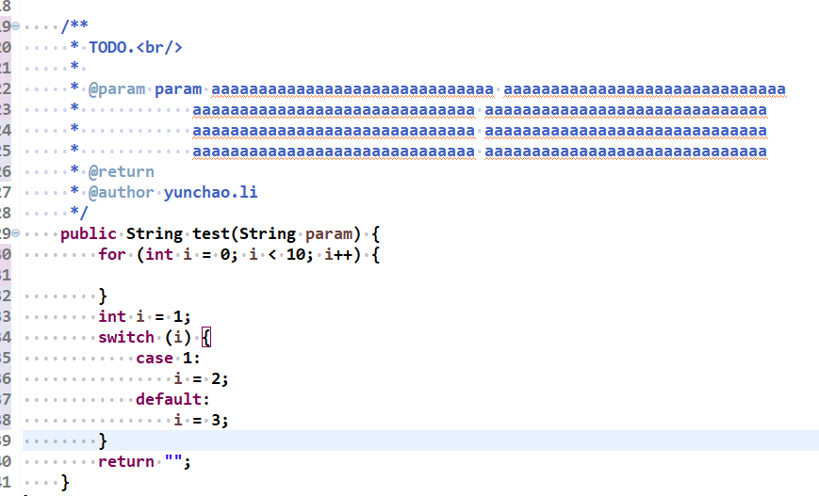
应用（formatter）
 | ctrl+shfit+F即可对代码进行统一规则的format，使代码更美观


      

